Business Function
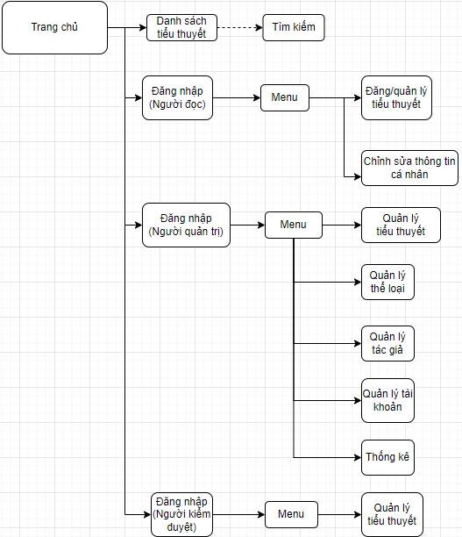
Basic design |  | System | Đọc truyện tiểu thuyết | function | Create by | Bùi Phi Long | date | Create | 2023-04-10 | acceptor
 |  | Process. Name | Business Function |  |  |  |  | Update | 2023-11-10

 | I. Website

Home
Basic design |  |  |  | System | Đọc truyện tiểu thuyết | function | Home | Create by | Bùi Phi Long | date | create | 2023-04-10 | acceptor
 |  |  |  | Process. Name | Home |  |  |  |  |  | update | 2023-11-10

 | * Hình ảnh minh hoạ giao diện
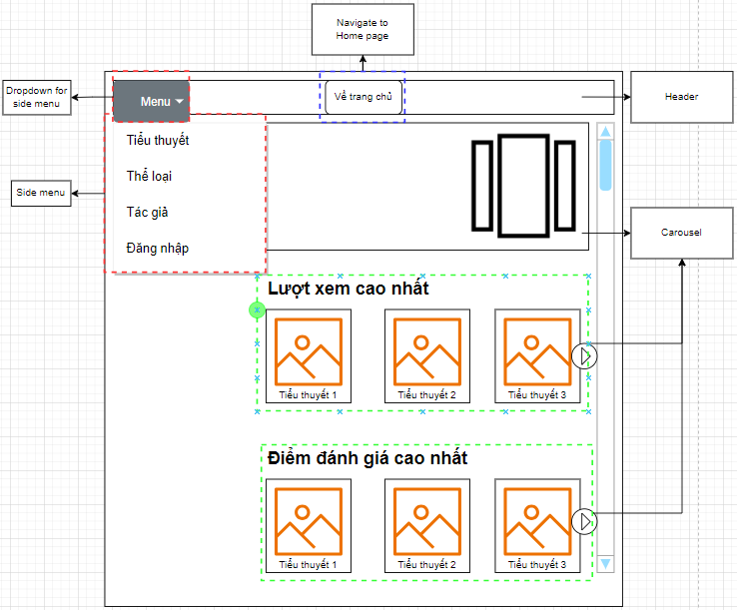

 | * Mô tả chức năng
 |  | Đây là màn hình đầu tiên khi người dùng truy cập website
 |  | Bao gồm các container:
 |  |  | + Container header: Hiển thị button Home và dropdown cho side menu
 |  |  | + Container content: Danh sách tiểu thuyết mới nhất, xem nhiều, hay nhất
 |  |  | + Box side menu: Hiển thị các navigation

Sign In
Basic design |  |  |  | System | Đọc truyện tiểu thuyết | function | Đăng Nhập | Create by | NH.Trung | date | Create | 2023-04-10 | acceptor
 |  |  |  | Process. Name | Sign In |  |  |  |  |  | Update | 2023-11-10

 | *Hình ảnh giao diện

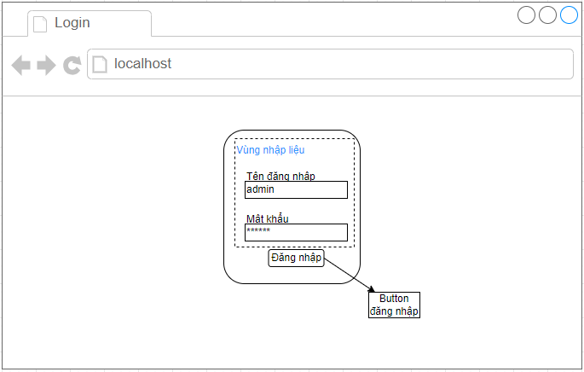

 | ＊Mô tả chức năng
 |  | - Dùng để người đọc đăng nhập vào phần mềm
 |  | - Người dùng nhập đầy đủ username và password để đăng nhập
 |  | - Khi nhấn button Đăng nhập, hệ thống sẽ kiểm tra email và password người dùng nhập vào, sau đó sẽ kiểm tra tài khoản đã tồn tại trong hệ thống hay chưa?
 |  |  | + Nếu có lỗi thì thông báo lỗi tại màn hình này.
 |  |  | + Nếu không có lỗi, đăng nhập thành công sẽ chuyển sang màn hình chính

Sign Up
Basic design |  |  |  | System | Đọc truyện tiểu thuyết | function | Đăng ký | Create by | Bùi Phi Long | date | Create | 2023-04-10 | acceptor
 |  |  |  | Process. Name | Sign Up |  |  |  |  |  | Update | 2023-11-10

 | *Hình ảnh giao diện

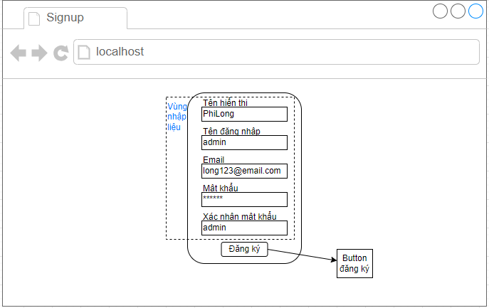

 | ＊Mô tả chức năng
 |  | - Dùng để user đăng kí tài khoản mới
 |  | - Kiểm tra các lỗi cơ bản:
 |  |  | + Không điền đầy đủ thông tin (Tất cả các fields phải được nhập đầy đủ)
 |  |  | + Định dạng email, password, kiểm tra password trùng hay không?

 |  | - Khi nhấn button Đăng kí, hệ thống bắt đầu xử lí, kiểm tra lỗi người dùng nhập, kiểm tra lỗi đăng kí tài khoản.
 |  |  | + Nếu có lỗi thì thông báo lỗi tại màn hình này.
 |  |  | + Nếu không có lỗi, thông báo đăng nhập thành công, ghi nhớ đăng nhập và chuyển sang màn hình chính

Novel_Detail
Basic design |  |  | System | Đọc truyện tiểu thuyết | function | Chi tiết tiểu thuyết | Create by | Bùi Phi Long | date | Create | 2023-04-10 | acceptor
 |  |  | Process. Name | Novel_Detail |  |  |  |  |  | Update | 2023-11-10

 | *Hình ảnh giao diện

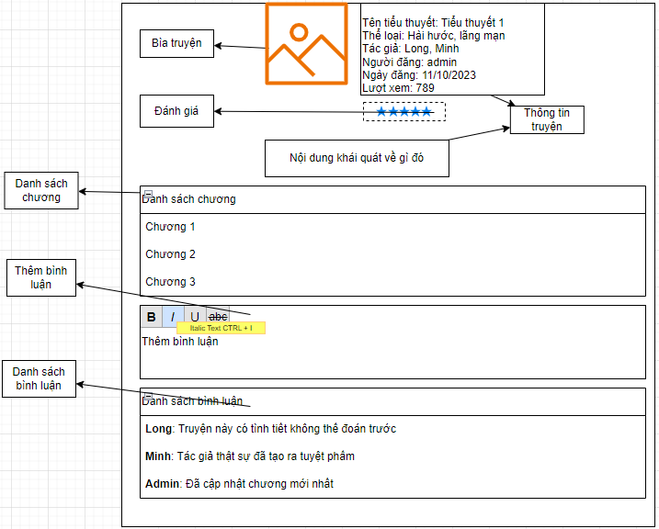

 | ＊Mô tả chức năng
 |  | - Hiển thị chi tiết thông tin tiểu thuyết
 |  | - Chức năng thêm bình luận

Chapter_Detail
Basic design |  |  | System | Đọc truyện tiểu thuyết | function | Chi tiết chương | Create by | Bùi Phi Long | date | Create | 2023-04-10 | acceptor
 |  |  | Process. Name | Chapter_Detail |  |  |  |  |  | Update | 2023-11-10

 | *Hình ảnh giao diện

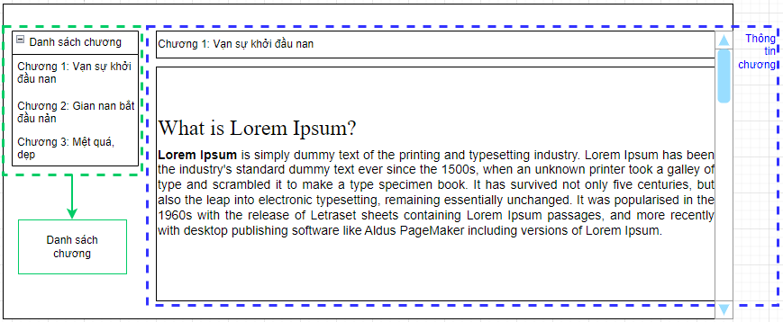

 | ＊Mô tả chức năng
 |  | - Hiển thị chi tiết và nội dung của chương tiểu thuyết

User_Detail
Basic design |  |  | System | Đọc truyện tiểu thuyết | function | Chi tiết tài khoản | Create by | Bùi Phi Long | date | Create | 2023-04-10 | acceptor
 |  |  | Process. Name | User_Detail |  |  |  |  |  | Update | 2023-11-10
 |  |  |  |  |  | Chi tiết thông tin người lao động
 | *Hình ảnh giao diện

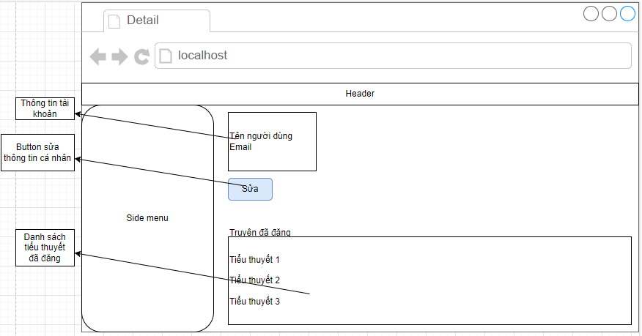

 | ＊Mô tả chức năng
 |  | - Hiển thị chi tiết thông tin người đăng tiểu thuyết
 |  | - Trên mành hình này có 2 chức năng sửa thông tin hoặc truy cập trang chi tiết tiểu thuyết

Novel_Edit
Basic design |  |  |  |  | System | Đọc truyện tiểu thuyết | function | Thêm/Sửa thông tin tiểu thuyết | Create by | Bùi Phi Long | date | Create | 2023-04-10 | acceptor
 |  |  |  |  | Process. Name | Novel_Edit |  |  |  |  |  | Update | 2023-11-10

 | *Hình ảnh giao diện

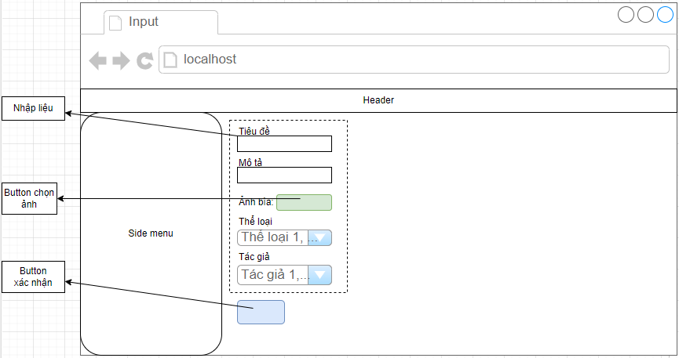

 |  | ＊Mô tả chức năng
 |  |  | - Người dùng nhập các thông tin tiểu thuyết
 |  |  | - Khi nhấn button "Xác nhận", hệ thống sẽ kiểm tra lỗi:
 |  |  |  | + Nếu có lỗi sẽ thông báo cho người dùng tại màn hình này
 |  |  |  | + Nếu không có lỗi, hệ thống cập nhật CSDL và quay lại màn hình chính

Genre_Edit
Basic design |  |  |  |  | System | Đọc truyện tiểu thuyết | function | Thêm/Sửa thể loại | Create by | Bùi Phi Long | date | Create | 2023-04-10 | acceptor
 |  |  |  |  | Process. Name | Genre_Edit |  |  |  |  |  | Update | 2023-11-10

 | *Hình ảnh giao diện

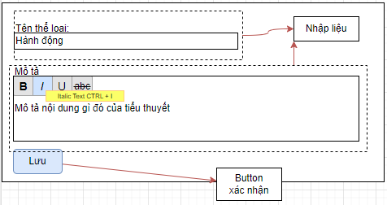

 |  | ＊Mô tả chức năng
 |  |  | - Người dùng nhập các thông tin thể loại
 |  |  | - Khi nhấn button "Xác nhận", hệ thống sẽ kiểm tra lỗi:
 |  |  |  | + Nếu có lỗi sẽ thông báo cho người dùng tại màn hình này
 |  |  |  | + Nếu không có lỗi, hệ thống cập nhật CSDL và quay lại màn hình chính

Author_Edit
Basic design |  |  |  |  | System | Đọc truyện tiểu thuyết | function | Thêm/Sửa tác giả | Create by | Bùi Phi Long | date | Create | 2023-04-10 | acceptor
 |  |  |  |  | Process. Name | Author_Edit |  |  |  |  |  | Update | 2023-11-10

 | *Hình ảnh giao diện

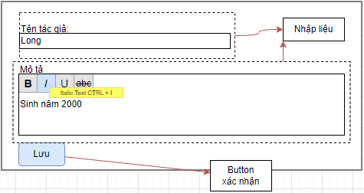

 |  | ＊Mô tả chức năng
 |  |  | - Người dùng nhập các thông tin tác giả
 |  |  | - Khi nhấn button "Xác nhận", hệ thống sẽ kiểm tra lỗi:
 |  |  |  | + Nếu có lỗi sẽ thông báo cho người dùng tại màn hình này
 |  |  |  | + Nếu không có lỗi, hệ thống cập nhật CSDL và quay lại màn hình chính

User_Edit
Basic design |  |  |  |  | System | Đọc truyện tiểu thuyết | function | Thêm/Sửa tác giả |  |  | Create by | Bùi Phi Long | date | Create | 2023-04-10 | acceptor
 |  |  |  |  | Process. Name | Author_Edit |  |  |  |  |  |  |  | Update | 2023-11-10

 | *Hình ảnh giao diện

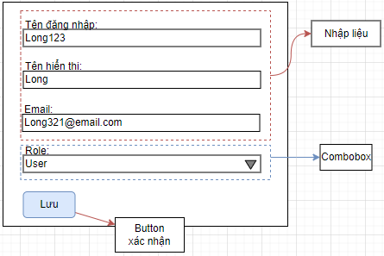

 |  | ＊Mô tả chức năng |  |  |  |  |  |  | * Ràng buộc
 |  |  | - Người dùng nhập các thông tin tài khoản |  |  |  |  |  |  | - Nếu là chỉnh sửa, Tên đăng nhập và email bị khóa và readonly
 |  |  | - Khi nhấn button "Xác nhận", hệ thống sẽ kiểm tra lỗi: |  |  |  |  |  |  | - Nếu là chỉnh sửa và tài khoản hiện tại có quyền user,
 |  |  |  | + Nếu có lỗi sẽ thông báo cho người dùng tại màn hình này |  |  |  |  |  | Role bị khóa và readoly
 |  |  |  | + Nếu không có lỗi, hệ thống cập nhật CSDL và quay lại màn hình chính

Chapter_Edit
Basic design |  |  |  |  | System | Đọc truyện tiểu thuyết | function | Thêm/Sửa nội dung chương | Create by | Bùi Phi Long | date | Create | 2023-04-10 | acceptor
 |  |  |  |  | Process. Name | Chapter_Edit |  |  |  |  |  | Update | 2023-11-10

 | *Hình ảnh giao diện

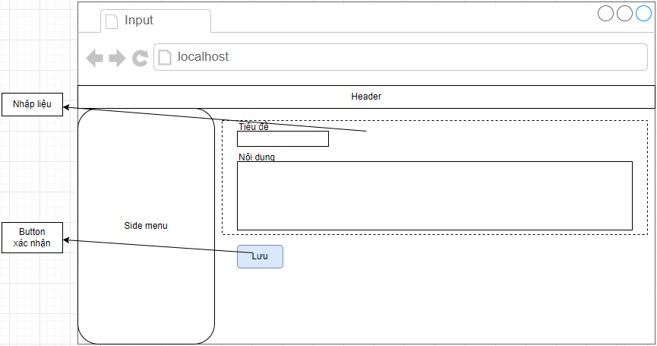

 |  | ＊Mô tả chức năng
 |  |  | - Người dùng nhập các thông tin chương tiểu thuyết
 |  |  | - Khi nhấn button "Xác nhận", hệ thống sẽ kiểm tra lỗi:
 |  |  |  | + Nếu có lỗi sẽ thông báo cho người dùng tại màn hình này
 |  |  |  | + Nếu không có lỗi, hệ thống cập nhật CSDL và quay lại màn hình chính

List Novel
Basic design |  |  |  |  | System | Đọc truyện tiểu thuyết | function | Thêm/Sửa nội dung chương | Create by | Bùi Phi Long | date | Create | 2023-04-10 | acceptor
 |  |  |  |  | Process. Name | Chapter_Edit |  |  |  |  |  | Update | 2023-11-10

 | *Hình ảnh giao diện

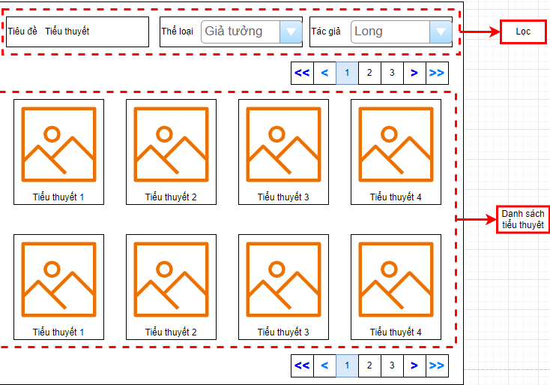

 |  | ＊Mô tả chức năng
 |  |  | - Người dùng nhập các dữ liệu để lọc như tiểu đề/thể loại/tác gải
 |  |  | - Khi nhấn "Enter", hệ thống thực hiện chức năng lọc:
 |  |  |  | + Nếu có lỗi sẽ thông báo cho người dùng tại màn hình này
 |  |  |  | + Nếu không có lỗi, hệ thống output danh sách tiểu thuyết phù hợp với lựa chọn

Confirmation_Dialog
Basic design |  |  |  |  | System | Đọc truyện tiểu thuyết | function | Filter | Create by | Bùi Phi Long | date | Create | 2023-04-10 | acceptor
 |  |  |  |  | Process. Name | Filter |  |  |  |  |  | Update | 2023-11-10

 | *Hình ảnh giao diện

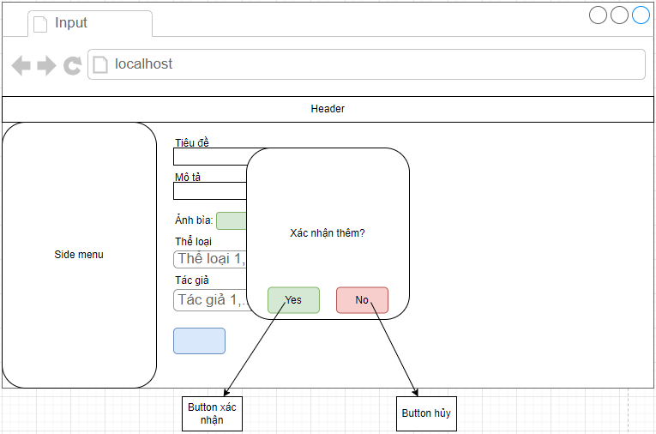

 |  | ＊Mô tả chức năng
 |  |  | - Hệ thống yêu cầu người dùng xác nhận sau khi nhấn button xác nhận cho thêm/sửa/xóa
 |  |  | - Khi nhấn button "Xác nhận", hệ thống thực thi lệnh người dùng yêu cầu
 |  |  |  | + Nếu có lỗi sẽ thông báo cho người dùng tại màn hình này
 |  |  |  | + Nếu không có lỗi, hệ thống cập nhật CSDL và quay lại màn hình quản lý danh sách thể loại/tiểu thuyết/…
 |  |  | - Khi nhấn button "hủy", hệ thống đóng dialog.

